상품제안서
Zmi 양방향고속충전 보조배터리 10000mAh | 상품코드: S01896

 |  |  |  |  |  |  | 02-713-8555 | www.synergygift.co.kr
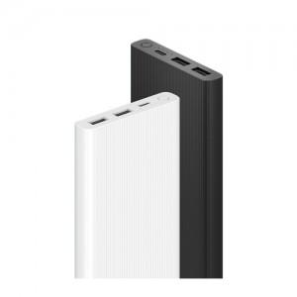

【상세/제작정보】 | 240g 가벼운 무게, 스마트기기 3대 동시충전, PD/QC양방향 듀얼충전, 최대18W 고속충전, 저전류 충전모드지원

【인쇄/포장옵션】 | 레이저, 풀칼라 / 포장지포장

【공급단가】 | 수량 | 50~ | 100~ | 500~ | 1,000~ | 2,000~
*VAT별도 | 단가 | 20,860원 | 20,090원 | 19,310원 | 18,540원 | 18,080원

【상품 URL】 | https://www.synergygift.co.kr:443/src/goods_detail.php?gdno=2252

